324.07
SI
NO |  |  |  |  |  |  |  |  |  |  |  |  | Preparado por: | Revisado por: | Ref.
 |  |  |  |  |  |  |  |  |  |  |  |  | XX | XX | 324.07
 | COMPAÑÍA MODELO S.A.
 | REVISIÓN FORMULARIO ANEXO DE DIVIDENDOS
 | AL 31 DE DICIEMBRE DE 20XX
 | FECHA DE CORTE: _ / _ / 20XX

 | Objetivo:

 | Verificar que se haya realizado la correcta presentación del anexo de dividendos.

 | Base de decisión: Materialidad

 |  | Preliminar | Final
 | General | xxx.xxx | xxx.xxx
 | Desempeño | xxx.xxx | xxx.xxx
 | Errores Triviales | xxx.xxx | xxx.xxx

 | Procedimientos:

*** En este papel de trabajo incluiremos la captura de pantalla del formulario para ligar los valores declarados con estados financieros***
1.- | Solicitar el anexo de dividendos del periodo auditado.
2.- | Verificar que se haya realizado la presentación del anexo en la fecha que corresponde.
3.- | Verificar que la información cargada en el anexo concilie integramente con las utilidades reflejadas en los estados financieros.
4.- | Documentar el papel de trabajo y concluir en base al objetivo.

 | Desarrollo

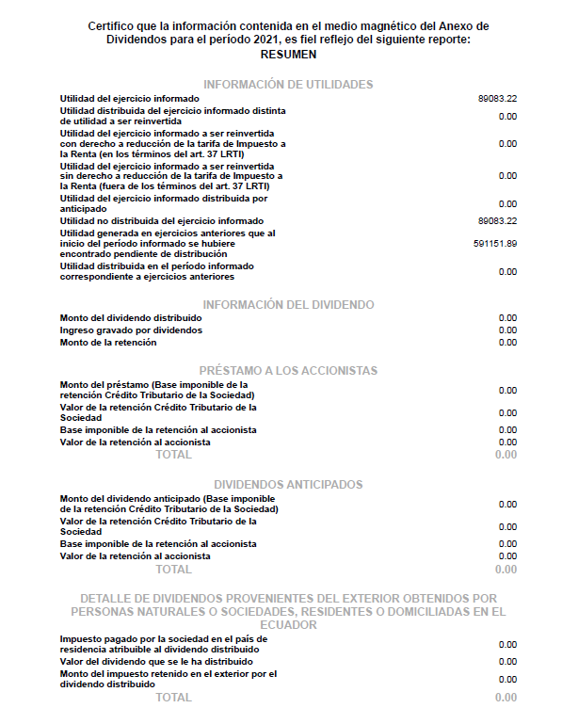

 |  |  |  |  |  | Saldo según anexo | Saldo según EEFF al _/_/202X | Ref. | Diferencia | Fecha de presentación según formulario | Fecha límite de presentación según SRI | ¿Cumple dentro del plazo establecido?

 |  |  |  |  |  | 89,083 | - | p/t 200-xx | -89,083

 |  |  |  |  |  |  |  |  |  |  | ***La fecha máxima de presentación, mayo de acuerdo al 9° dígito del RUC

 |  |  |  |  |  | xxxx | xxxx | p/t 200-xx

 |  |  | Año 202X
 |  |  | Según resolucion 564 del 2015, a considera para reportar en el casillero de Utilidad del ejercicio informar.

 |  |  | Descripción | Montos | Casillero Formulario Renta Sociedad
 |  |  | Utilidad contable (del Ejercicio) |  | 801
 |  |  | La participación de utilidades a trabajadores; |  | 803
 |  |  | El gasto por impuesto a la renta del periodo; y |  | 850
 |  |  | Las reservas que correspondan |  | 604
 |  |  | El gasto por impuesto a la renta diferidos del periodo |  | 889

 |  |  |  | -

 | Marcas de auditoría:

 | Información proporcionada por el cliente

 | Verificaciones:

A
B
C

 | Notas aclaratorias:

a)
b)
c)

 | Observaciones:

Obs. 1
Obs. 2
Obs. 3

 | Conclusión:

 | *** Concluir en función del objetivo

